Layout Screen
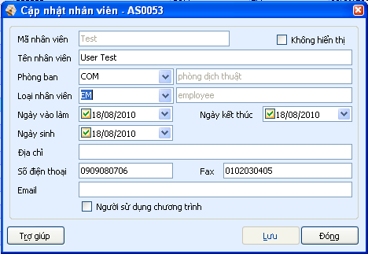
Detail Design |  | Project | ASOFT - ERP.NET | Screen ID | AS0053 | Created By | Mỹ Tuyền | Updated By
 |  | Module | ASOFT - CI | Screen Name | Cập nhật nhân viên | Created Date | 2010-09-13 | Updated Date

Layout |  |  |  |  |  |  |  | Overview
 |  |  |  |  |  |  |  | Sử dụng màn hình này để: - Thêm, sửa, xem thông tin nhân viên
 | * Trường hợp add new
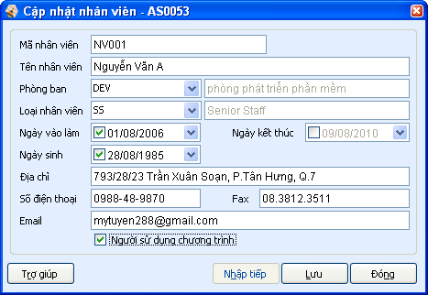

1

2
3
4
5
6
7
8

9
10

11
12
13

14
17
15
16
18
 |  |  |  |  |  |  |  | Flow Screen
 |  |  |  |  |  |  |  | Từ màn hình Danh mục nhân viên (CF0024), chọn Thêm/ Sửa/ Xem

 | * Trường hợp edit

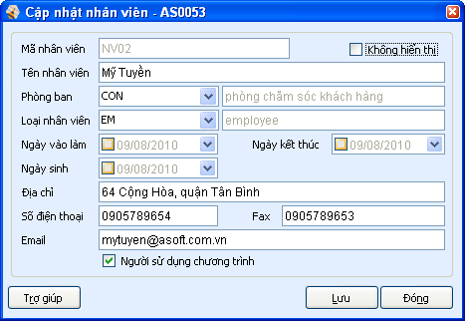

19

 | * Trường hợp View

